大局掌握SA
D推理
P組織議題
C辯證
A結論決策

大項 Issues
小項 Concerns
S
U
G
Priority

1 | 1.1 | H | H | H | v | 風險? | What? When? How? Who?
 | 1.2 | H | M | L |  | 問題+風險?

2 | 2.1 | H | M
 | 2.2 | H | M |  |  | 選擇?

問題分析PA
D推理
P組織議題
C辯證
A結論決策

IS
IS NOT
演繹法 Deduction
治標 Containment Actions

What 主體 | X1 |  | X1 | 可能性低, 因為
症狀 | X2 |  | X2 | 可能性高, 因為 | What? When? How? Who?
Where 場所 | X3 |  | X3 | 可能性低, 因為
位置 | X4 |  | X4 | 可能性低, 因為
When 時間
週期?連續?偶發?
發症時間
Extent 個數
大小
數量
歸納法 Induction
治本 Corrective Actions
趨勢

 |  |  | X5 | 可能性高, 因為
 | 差異 Delta Y1
 | 差異 Delta Y2 |  |  |  | What? When? How? Who?
 | 差異 Delta Y3
 | 差異 Delta Y4

 |  | 綜合歸納可得
 |  | X5

防範風險PPA
D推理
P組織議題
C辯證
A結論決策

S
O
D
RPN
風險等級

風險一 | 10 | 6 | 5 | 300 | R1 | R1 Causes: | Plan A for Prevention:
 |  |  |  |  |  |  | Plan B for Mitigation:

風險二 | 8 | 5 | 2 | 80 | R2 | R2 Causes: | Plan A for Prevention:
 |  |  |  |  |  |  | Plan B for Mitigation:

決策分析DA
P組織議題
D推理
C辯證
A結論決策

Must
Want
Weight

 |  |  |  | 選項一 | 選項二 | 選項三 | 選項四
1 |  | v | 6 | 10 | 8 | 6
2 |  | v | 10 | 9 | 8 | 5
3 |  | v | 9 | 9 | 8 | 10 |  | 選項有無風險? | Final Decision
4 |  | v | 5 | 1 | 8 | 10
5 | v |  | 8 | 1 | 10 | 3 |  |  | Plan A for Prevention
 |  |  |  |  |  |  |  |  | Plan B for Mitigation

 |  |  |  | 244 | 320 | 250

創意分析CA
A創新方案
I收集洞見
D運用場景
E連接演化

旅行用折疊衣架 |  | IFR 理想最終結果構思 |  | SCAMPER | 6 Thinking Hats |  | SCAMPER | 6 Thinking Hats
問題描述 — 明確痛點, 功能／有害分析 | • Who 背包客、商務旅人。 | 資源盤點 | 內外部 衣物重量 |  |  | 方案比較
以使用者情境錄影／照片／語錄蒐集 | • What 旅行時攜帶衣架。 | TRIZ 原則應用 | 35 物性變化 |  |  | Mini-IFR 檢核
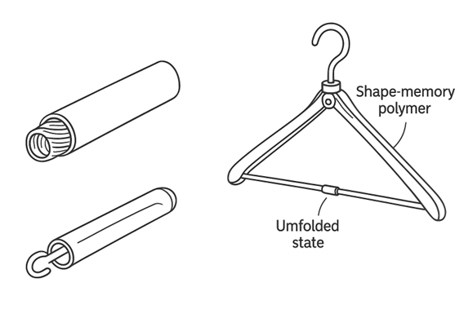
不理想狀態：現行輕量折疊衣架承重差 | • Where 機場→飯店→戶外營地。 |  | 15 動態性
加強版則體積大，攜帶不便。 | • When 收納／晾掛瞬間。 |  | 2 分割原則
核心衝突 | • Extent 摺疊 ≤ 40 cm³；承重 ≥ 2 kg。 |  | 24 中介原則
要改善：衣架收納體積 ↓ |  | 元件 Object | 有用功能 | 有害/不足功能
會惡化：展開後承重量 ↓ |  | 衣架肩臂 | 支撐衣物展開 | 折疊軸連接鬆動 → 承重低
 |  | 中央樞紐 | 摺疊/展開 | 結構複雜、易磨耗
 |  | 掛鉤 | 懸掛衣物 | 旋轉處易卡砂塵
 |  | 使用者雙手/力氣 | 展開與收起動作 | 需要額外工具？
 |  | 旅行包剩餘空間 | 可塞入薄物 | 空間有限，難收大型衣架

